Лист1
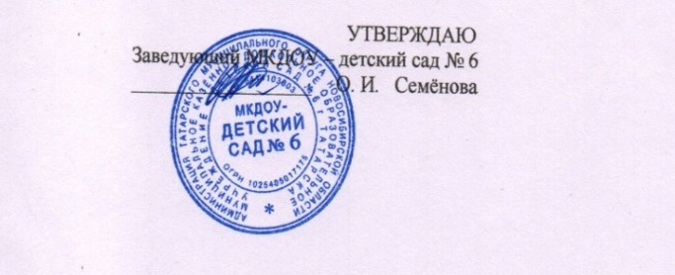

 | МКДОУ - детский сад № 6 |  |  | с 1,5 до 3 лет |  |  | День | 08.10.2025 г. |  | МКДОУ - детский сад № 6 |  |  | с 3 лет до 7 лет |  |  |  | 08.10.2025 г.

Прием пищи | Раздел | № рец. | Блюдо | Выход, г | Калорийность | Белки | Жиры | Углеводы | Прием пищи | Раздел | № рец. | блюдо | Выход, г. | Калорийность | Белки | Жиры | Углеводы
Завтрак | горячее блюдо | 21к | Каша жидкая молочная рисовая | 120 | 157.4 | 4.3 | 3.9 | 26.2 | Завтрак | горячее блюдо | 21к | Каша жидкая молочная рисовая | 150 | 196.8 | 5.4 | 4.9 | 32.8
 | горячий напиток | 23гн | Кофейный напиток с молоком | 150 | 58.9 | 2.3 | 1.9 | 8.2 |  | горячий напиток | 23гн | Кофейный напиток с молоком | 200 | 86 | 3.8 | 2.9 | 11.3
 | хлеб | 19з | Батон с маслом | 20/5 | 37.4 | 0.05 | 4.1 | 0.1 |  | хлеб | 19з | Батон с маслом | 20/5 | 37.4 | 0.05 | 4.1 | 0.1
итого за завтрак |  |  |  | 335 | 253.7 | 6.65 | 9.9 | 34.5 | итого за завтрак |  |  |  | 452 | 324.56 | 9.25 | 11.9 | 44.2
Завтрак 2 | Сок |  | Фруктовый | 100 | 38 | 0.5 | 0 | 9.3 | Завтрак 2 | Сок |  | Фруктовый | 100 | 38 | 0.5 | 0 | 9.3
Обед | 1 горячее блюдо | 6с | Суп сырный | 150 | 70 | 3.4 | 1.4 | 8.5 | Обед | 1 горячее блюдо | 6с | Суп сырный | 200 | 93.3 | 5.6 | 1.70 | 11
 | 2 горячее блюдо | 8г | Капуста тушённая | 120 | 90.8 | 3.0 | 3.50 | 11.7 |  | 2 горячее блюдо | 8г | Капуста тушённая | 150 | 113.5 | 3.7 | 4.40 | 14.6
 |  | 25м | Курица отварная | 60 | 92.9 | 19.3 | 1.4 | 0.7 |  |  | 25м | Курица отварная | 80 | 123.8 | 25.7 | 1.9 | 0.9
 | 3 блюдо | 2хн | Компот из кураги | 150 | 50.2 | 0.7 | 0 | 11.8 |  | 3 блюдо | 2хн | Компот из кураги | 200 | 66.9 | 1 | 0.1 | 15.7
итого за обед |  |  |  | 480 | 303.9 | 23.4 | 6.3 | 32.7 | итого за обед |  |  |  | 630 | 397.5 | 36 | 8.10 | 42.2
Уплотненный полдник | горячее блюдо | 11г | Картофельное пюре | 120 | 111.5 | 2.6 | 4.2 | 15.8 | Уплотненный полдник | горячее блюдо | 11г | Картофельное пюре | 150 | 139.4 | 3.2 | 5.2 | 19.8
 |  | 24з | Икра кабачковая | 30 | 4.2 | 0.2 | 0 | 0.8 |  |  | 24з | Икра кабачковая | 60 | 8.4 | 0.4 | 0 | 1.6
 |  | 77 | Ватрушка с повидлом | 70 | 136.7 | 3.69 | 3.73 | 10.42 |  |  | 77 | Ватрушка с повидлом | 70 | 136.7 | 3.69 | 3.73 | 10.42
 | напиток | 2гн | Чай с сахаром | 150 | 81 | 4.35 | 3.75 | 7.2 |  | напиток | 2гн | Чай с сахаром | 200 | 108 | 5.80 | 5 | 9.6
 |  | бн | Фрукты | 100 | 84 | 0.46 | 0.34 | 11 |  |  | бн | Фрукты | 100 | 84 | 0.46 | 0.34 | 11
итого за полдник |  |  |  | 370 | 333.4 | 10.84 | 11.68 | 34.22 | итого за полдник |  |  |  | 480 | 392.5 | 13.09 | 13.93 | 41.42
 | хлеб |  | Ржаной | 40 | 72.4 | 2.64 | 0.48 | 13.7 |  | хлеб |  | Ржаной | 50 | 90,5 | 2.64 | 0.48 | 13.7
 | хлеб |  | Пшеничный | 60 | 157.2 | 5.39 | 2.1 | 34.9 |  | хлеб |  | Пшеничный | 80 | 209.6 | 7.7 | 3,0 | 49.8
Всего за день |  |  |  |  | 1158.60 | 49.42 | 30.46 | 159.32 | Всего за день |  |  |  |  | 1452.66 | 68.68 | 37.41 | 200.62

